maney kroscek
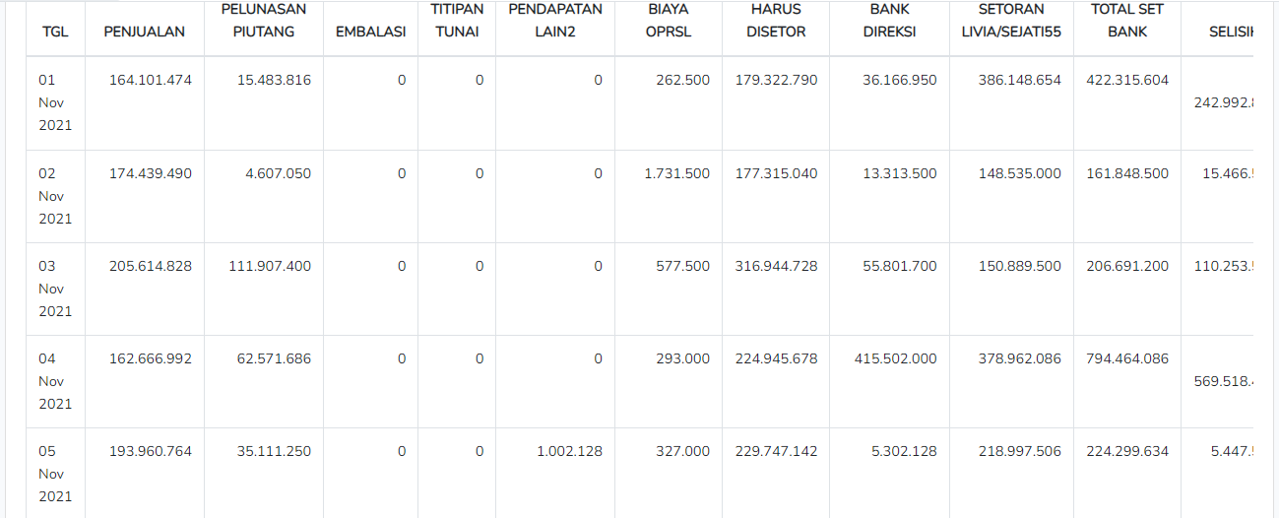
TGL | PENJUALAN | PELUNASAN PIUTANG | EMBALASI | TITIPAN TUNAI | PENDAPATAN LAIN2 | BIAYA OPRSL | JML YG HARUS DISETOR | BANK DIREKSI | SETORAN LIVIA/SEJATI55 | TOTAL SET BANK | SELISIH | KETERANGAN
31/10 |  |  |  |  |  |  | 365,662,778 | 359,797,000 | 5,760,000 | 365,557,000 | (105,778)
1 | 164,076,474 | 15,483,816 |  |  |  | 12,931,446 | 166,628,844 | 167,048,104 | 2,045,500 | 169,093,604 | 2,464,760
2 | 174,439,490 | 4,607,050 |  |  |  | 1,995,698 | 177,050,842 | 85,089,500 |  | 85,089,500 | (91,961,342)
3 | 205,614,828 | 111,907,400 |  | 17,666,000 |  | 2,137,500 | 333,050,728 | 184,802,700 | 48,113,500 | 232,916,200 | (100,134,528)
4 | 162,666,992 | 62,571,686 |  | (15,637,200) |  | 3,413,000 | 206,188,478 | 382,242,000 | 13,796,086 | 396,038,086 | 189,849,608
5 | 193,960,764 | 35,111,250 |  | (2,340,000) | 1,002,128 | 508,100 | 227,226,042 | 8,010,628 | 30,048,750 | 38,059,378 | (189,166,664)
6 | 160,212,186 | 169,733,602 |  |  | 277,046 | 14,171,770 | 316,051,064 | 5,698,446 | 128,826,701 | 134,525,147 | (181,525,917)
7 | 15,880,100 |  |  |  |  |  | 15,880,100 | 381,694,000 | 5,337,000 | 387,031,000 | 371,150,900
8 | 144,404,604 | 22,576,140 |  |  |  | 15,756,950 | 151,223,794 | 151,174,640 |  | 151,174,640 | (49,154)
9 | 165,499,948 | 65,114,550 |  |  | 12,000 | 11,736,486 | 218,890,012 | 156,482,749 | 64,296,650 | 220,779,399 | 1,889,387
10 | 194,914,372 | 101,556,250 |  |  | 300,000 | 2,865,500 | 293,905,122 | 161,204,500 | 47,662,650 | 208,867,150 | (85,037,972)
11 | 138,904,472 | 136,155,844 |  |  |  | 11,972,394 | 263,087,922 | 347,629,000 |  | 347,629,000 | 84,541,078
12 | 151,740,249 | 59,607,150 |  |  | 13,600 | 11,905,667 | 199,455,332 | 19,216,450 | 14,899,200 | 34,115,650 | (165,339,682)
13 | 116,560,850 | 157,335,000 |  | 10,157,500 |  | 1,862,050 | 282,191,300 | 75,852,000 | 17,557,700 | 93,409,700 | (188,781,600)
14 | 19,277,600 |  |  |  |  | 5,000 | 19,272,600 | 337,536,000 | 10,947,540 | 348,483,540 | 329,210,940
15 | 129,959,364 | 53,939,050 |  | 7,477,938 | 93,100 | 3,012,000 | 188,457,452 | 210,612,888 | 3,118,100 | 213,730,988 | 25,273,536
16 | 136,018,858 | 41,899,928 |  | 3,570,000 |  | 17,125,198 | 164,363,588 | 144,963,650 | 18,311,328 | 163,274,978 | (1,088,610)
17 | 127,266,110 | 18,352,650 |  | (3,570,000) |  | 1,586,250 | 140,462,510 | 53,820,000 | 4,638,000 | 58,458,000 | (82,004,510)
18 | 135,460,576 | 83,255,300 |  |  |  | 29,983,650 | 188,732,226 | 263,492,400 | 8,314,700 | 271,807,100 | 83,074,874
19 | 121,235,072 | 12,937,000 |  | 189,000 |  | 2,239,000 | 132,122,072 | 16,616,500 |  | 16,616,500 | (115,505,572)
20 | 118,566,756 | 189,298,853 |  | (189,000) |  | 14,516,328 | 293,160,281 | 76,290,000 | 68,369,776 | 144,659,776 | (148,500,505)
21 | 3,926,000 |  |  |  |  |  | 3,926,000 | 259,515,000 | 5,472,000 | 264,987,000 | 261,061,000
22 | 134,096,610 | 61,191,996 |  |  | 474,301 | 373,300 | 195,389,607 | 144,679,996 | 50,518,501 | 195,198,497 | (191,110)
23 | 138,951,994 | 26,187,550 |  |  |  | 6,571,500 | 158,568,044 | 152,074,250 | 9,682,800 | 161,757,050 | 3,189,006
24 | 118,781,424 | 162,874,732 |  |  |  | 2,162,900 | 279,493,256 | 64,224,000 | 130,220,739 | 194,444,739 | (85,048,517)
25 | 109,513,222 | 16,631,060 |  | 49,800 | 42,000 | 19,472,987 | 106,763,095 | 186,350,400 | 5,473,422 | 191,823,822 | 85,060,727
26 | 109,661,128 | 24,224,300 |  | (44,500) | 700 | 2,305,500 | 131,536,128 | 872,700 | 19,868,800 | 20,741,500 | (110,794,628)
27 | 136,275,298 | 136,045,800 |  | (14,300) | 214,300 | 44,445,046 | 228,076,052 | 44,677,200 | 39,153,800 | 83,831,000 | (144,245,052)
28 | 17,399,000 |  |  |  |  | 5,000 | 17,394,000 | 257,151,000 | 12,680,000 | 269,831,000 | 252,437,000
29 | 129,716,426 | 27,043,754 |  |  |  | 1,795,400 | 154,964,780 | 134,121,754 | 12,959,260 | 147,081,014 | (7,883,766)
30 | 202,051,408 | 22,502,350 |  | 1,916,203 |  | 3,475,903 | 222,994,058 | 41,014,000 | 14,007,950 | 55,021,950 | (167,972,108)
31 |  |  |  |  |  |  | - |  |  | - | -
 | 3,877,032,175 | 1,818,144,061 | - | 19,231,441 | 2,429,175 | 240,331,523 | 5,842,168,107 | 4,873,953,455 | 792,080,453 | 5,666,033,908 | (176,134,199)

 |  |  |  |  |  |  |  |  |  |  | 176,134,199
 | 3,881,807,173 | 1,818,144,060 | 94,904,501 | (17,625,438) | 2,429,175 | 240,331,523.00 |  | 1,047,415,766 | 792,080,453
 | 3,881,807,173 | 1,818,144,060 | 90,129,503 | (17,625,438) | (2,429,175) | 240,331,523 |  | 3,826,537,693 | (792,080,453)
 |  |  | 4,774,998 |  |  |  |  | (4,873,953,459)

